01包
采购清单-01包-国民体质监测设备
序号 | 名称 | 技术参数要求 | 参考图片 | 数量 | 单位 | 单价 | 合价
1 | 身高测试仪 | 1、各测试器材通用主机要求： （1）整套仪器需全套为电子式，可通过有线/无线/IC卡等多种方式采集测试数据，并能够进行国民体质监测数据传输与质量控制，支持多套主机同时测试与上传；各测试器材支持手工、射频卡、条码扫描等多种测试号输入方式，显示受测人员基本信息。主机应采用国产自研闭环操作系统。产品符合《国民体质测定标准(2023 年修订)》的规定，测试数据能够通过中心工作站与国家国民体质监测中心数据采集与质量控制平台对接上传。 （2）主机应采用不小于8英寸高分辨率工业液晶屏，中文显示测试者姓名、编号和测试成绩。测试过程全程语音提示，音量可调节或关闭，测量结果可查询。 （3）开机自动检测标定，自动定位经纬度坐标。具备实时时钟功能。可自动记录测试者的测试时间。主机向国家国民体质监测中心质量管理系统开放接口，保证国家国民体质监测中心的实时监控。 （4）主机具备大容量存储芯片记录测试数据，存储可达不少于30000人信息及数据；具备IC卡备份和主机芯片备份数据功能；具备查询本项所有测试者的成绩功能；测试卡具备查询成绩功能；具备一键恢复功能，避免信息及数据丢失；主机具备可识别受试者放弃测试功能。 （5）主机具备随时取消测试功能，多次测试项目可以根据测试情况随时结束；需配备专用安全电源适配器；每台主机配备便携工作桌或自带支架，可拆卸，方便固定主机工作；桌面高度不得低于700mm；主机具有盖子等防尘抗压设计，且具有便携设计，方便在任意地点分散测试，提高测试效率。 2、测试器材的要求: 量程与规格：900mm~2100mm；分度值：1mm； 误差：±2mm。 （1）该器材应由底座、立柱（包括水平压板）及数据显示等部分组成；安装后，应保证立柱与底座垂直，水平压板与底座平行；底座应有调节装置，保证与地面平稳接触，保持水平；立柱应能牢固的安装在底座上，安装后不晃动；在测量过程中水平压板与立柱成90度。 *（2）需满足立柱宽度能使受试者两肩胛间、骶骨部、足跟三点靠立柱，且受试者足跟并拢能与立柱接触的测量要求。 （3）测试传感器采用高分辨率光栅位移传感器，无积累误差。 *（4）配备通用主机。 | 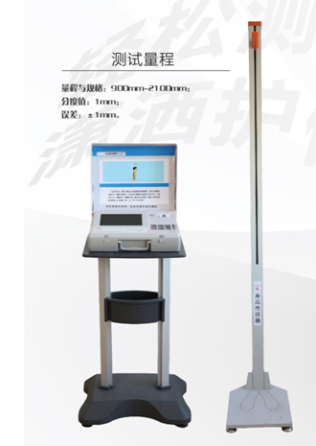 | 1 | 台
2 | 体重测试仪 | 1、各测试器材通用主机要求： （1）整套仪器需全套为电子式，可通过有线/无线/IC卡等多种方式采集测试数据，并能够进行国民体质监测数据传输与质量控制，支持多套主机同时测试与上传；各测试器材支持手工、射频卡、条码扫描等多种测试号输入方式，显示受测人员基本信息。主机应采用国产自研闭环操作系统。产品符合《国民体质测定标准(2023 年修订)》的规定，测试数据能够通过中心工作站与国家国民体质监测中心数据采集与质量控制平台对接上传。 （2）主机应采用不小于8英寸高分辨率工业液晶屏，中文显示测试者姓名、编号和测试成绩。测试过程全程语音提示，音量可调节或关闭，测量结果可查询。 （3）开机自动检测标定，自动定位经纬度坐标。具备实时时钟功能。可自动记录测试者的测试时间。主机向国家国民体质监测中心质量管理系统开放接口，保证国家国民体质监测中心的实时监控。 （4）主机具备大容量存储芯片记录测试数据，存储可达不少于30000人信息及数据；具备IC卡备份和主机芯片备份数据功能；具备查询本项所有测试者的成绩功能；测试卡具备查询成绩功能；具备一键恢复功能，避免信息及数据丢失；主机具备可识别受试者放弃测试功能。 （5）主机具备随时取消测试功能，多次测试项目可以根据测试情况随时结束；需配备专用安全电源适配器；每台主机配备便携工作桌或自带支架，可拆卸，方便固定主机工作；桌面高度不得低于700mm；主机具有盖子等防尘抗压设计，且具有便携设计，方便在任意地点分散测试，提高测试效率。 2、测试器材的要求: 量程与规格：5.0kg~150kg；分度值：0.1kg； 误差：≤100kg±0.1kg＞100kg±0.15kg。 *（1）在体重测试仪承重面板上，任意位置放置重物，所得数值应相同。 （2）在量程范围内，电子体重计都应保持相同的敏感性。 （3）具有方便读取测试数值功能，如人体在测试时不断晃动时，即数据不稳定时，数据不被锁定；测试准确，重复误差小，无积累误差。 *（4）配备通用主机。 | 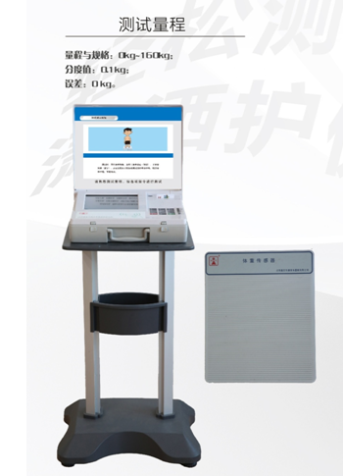 | 1 | 台
3 | 肺活量测试仪 | 1、各测试器材通用主机要求： （1）整套仪器需全套为电子式，可通过有线/无线/IC卡等多种方式采集测试数据，并能够进行国民体质监测数据传输与质量控制，支持多套主机同时测试与上传；各测试器材支持手工、射频卡、条码扫描等多种测试号输入方式，显示受测人员基本信息。主机应采用国产自研闭环操作系统。产品符合《国民体质测定标准(2023 年修订)》的规定，测试数据能够通过中心工作站与国家国民体质监测中心数据采集与质量控制平台对接上传。 （2）主机应采用不小于8英寸高分辨率工业液晶屏，中文显示测试者姓名、编号和测试成绩。测试过程全程语音提示，音量可调节或关闭，测量结果可查询。 （3）开机自动检测标定，自动定位经纬度坐标。具备实时时钟功能。可自动记录测试者的测试时间。主机向国家国民体质监测中心质量管理系统开放接口，保证国家国民体质监测中心的实时监控。 （4）主机具备大容量存储芯片记录测试数据，存储可达不少于30000人信息及数据；具备IC卡备份和主机芯片备份数据功能；具备查询本项所有测试者的成绩功能；测试卡具备查询成绩功能；具备一键恢复功能，避免信息及数据丢失；主机具备可识别受试者放弃测试功能。 （5）主机具备随时取消测试功能，多次测试项目可以根据测试情况随时结束；需配备专用安全电源适配器；每台主机配备便携工作桌或自带支架，可拆卸，方便固定主机工作；桌面高度不得低于700mm；主机具有盖子等防尘抗压设计，且具有便携设计，方便在任意地点分散测试，提高测试效率。 2、测试器材的要求: 量程与规格：100ml~9999ml；分度值：1ml； 误差：±2.5%。 （1）吹柄应具备能方便消毒的功能，可浸泡在消毒液中进行浸泡消毒，保证消毒质量和受试者的卫生安全。 （2）使用过程中，受试者吸气时，肺活量不计数，应保证测量的结果是一次连续呼气的数值。 （3）仪器检测吹气的精度要高，能够检测出吹气末期微小气量。 （4）具备吹气停顿后数据自动锁定功能，可防止连续吹气停顿后再吹气的数据累计。 （5）每台配备吹气口嘴不少于200个。 *（6）配备通用主机 | 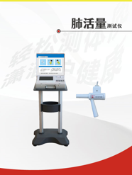 | 1 | 台
4 | 握力测试仪 | 1、各测试器材通用主机要求： （1）整套仪器需全套为电子式，可通过有线/无线/IC卡等多种方式采集测试数据，并能够进行国民体质监测数据传输与质量控制，支持多套主机同时测试与上传；各测试器材支持手工、射频卡、条码扫描等多种测试号输入方式，显示受测人员基本信息。主机应采用国产自研闭环操作系统。产品符合《国民体质测定标准(2023 年修订)》的规定，测试数据能够通过中心工作站与国家国民体质监测中心数据采集与质量控制平台对接上传。 （2）主机应采用不小于8英寸高分辨率工业液晶屏，中文显示测试者姓名、编号和测试成绩。测试过程全程语音提示，音量可调节或关闭，测量结果可查询。 （3）开机自动检测标定，自动定位经纬度坐标。具备实时时钟功能。可自动记录测试者的测试时间。主机向国家国民体质监测中心质量管理系统开放接口，保证国家国民体质监测中心的实时监控。 （4）主机具备大容量存储芯片记录测试数据，存储可达不少于30000人信息及数据；具备IC卡备份和主机芯片备份数据功能；具备查询本项所有测试者的成绩功能；测试卡具备查询成绩功能；具备一键恢复功能，避免信息及数据丢失；主机具备可识别受试者放弃测试功能。 （5）主机具备随时取消测试功能，多次测试项目可以根据测试情况随时结束；需配备专用安全电源适配器；每台主机配备便携工作桌或自带支架，可拆卸，方便固定主机工作；桌面高度不得低于700mm；主机具有盖子等防尘抗压设计，且具有便携设计，方便在任意地点分散测试，提高测试效率。 2、测试器材的要求: 量程与规格：5.0kgf~99.9kgf；分度值：0.1kgf； 误差：±0.3kgf。 （1）使用悬臂梁力传感器。 （2）握距可调节，范围在45mm~65mm，可以根据测试者的实际情况来调整手柄的间距。 （3）可记录、显示施加在握力传感器上的最大力值。 （4）用力时，握距不变，握力外把应有软胶垫，防止硌手。 *（5）配备通用主机。 | 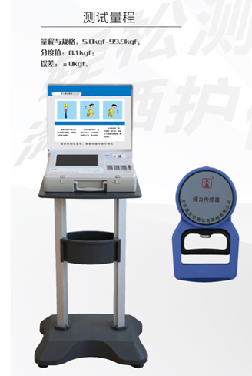 | 1 | 台
5 | 坐位体前屈测试仪 | 1、各测试器材通用主机要求： （1）整套仪器需全套为电子式，可通过有线/无线/IC卡等多种方式采集测试数据，并能够进行国民体质监测数据传输与质量控制，支持多套主机同时测试与上传；各测试器材支持手工、射频卡、条码扫描等多种测试号输入方式，显示受测人员基本信息。主机应采用国产自研闭环操作系统。产品符合《国民体质测定标准(2023 年修订)》的规定，测试数据能够通过中心工作站与国家国民体质监测中心数据采集与质量控制平台对接上传。 （2）主机应采用不小于8英寸高分辨率工业液晶屏，中文显示测试者姓名、编号和测试成绩。测试过程全程语音提示，音量可调节或关闭，测量结果可查询。 （3）开机自动检测标定，自动定位经纬度坐标。具备实时时钟功能。可自动记录测试者的测试时间。主机向国家国民体质监测中心质量管理系统开放接口，保证国家国民体质监测中心的实时监控。 （4）主机具备大容量存储芯片记录测试数据，存储可达不少于30000人信息及数据；具备IC卡备份和主机芯片备份数据功能；具备查询本项所有测试者的成绩功能；测试卡具备查询成绩功能；具备一键恢复功能，避免信息及数据丢失；主机具备可识别受试者放弃测试功能。 （5）主机具备随时取消测试功能，多次测试项目可以根据测试情况随时结束；需配备专用安全电源适配器；每台主机配备便携工作桌或自带支架，可拆卸，方便固定主机工作；桌面高度不得低于700mm；主机具有盖子等防尘抗压设计，且具有便携设计，方便在任意地点分散测试，提高测试效率。 2、测试器材的要求: 量程与规格：-200mm~+350mm；分度值：1mm； 误差：±2mm。 （1）测试仪器应带座板，以保证测试者的臀部与脚跟处于同一水平面上。 *（2）测试仪应带绑腿功能；游标滑轨应能根据受试者的足长进行上下调节，调节距离使滑轨与受试者脚尖处于同一水平面上；手推板无惯性和回弹力，保证测量数据准确可靠。 （3）测试仪与主机无线连接；不能用单手前推，具有检测防单手操作犯规的装置；拆装方便，利于运输保存。 *（4）配备通用主机。 | 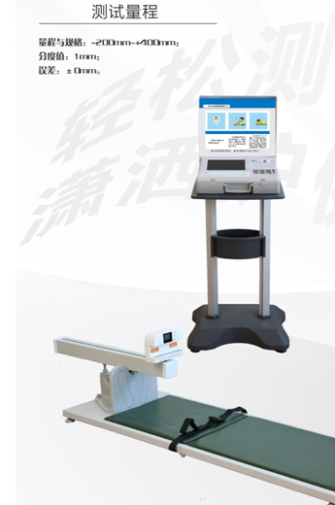 | 1 | 台
6 | 闭眼单脚站立测试仪 | 1、各测试器材通用主机要求： （1）整套仪器需全套为电子式，可通过有线/无线/IC卡等多种方式采集测试数据，并能够进行国民体质监测数据传输与质量控制，支持多套主机同时测试与上传；各测试器材支持手工、射频卡、条码扫描等多种测试号输入方式，显示受测人员基本信息。主机应采用国产自研闭环操作系统。产品符合《国民体质测定标准(2023 年修订)》的规定，测试数据能够通过中心工作站与国家国民体质监测中心数据采集与质量控制平台对接上传。 （2）主机应采用不小于8英寸高分辨率工业液晶屏，中文显示测试者姓名、编号和测试成绩。测试过程全程语音提示，音量可调节或关闭，测量结果可查询。 （3）开机自动检测标定，自动定位经纬度坐标。具备实时时钟功能。可自动记录测试者的测试时间。主机向国家国民体质监测中心质量管理系统开放接口，保证国家国民体质监测中心的实时监控。 （4）主机具备大容量存储芯片记录测试数据，存储可达不少于30000人信息及数据；具备IC卡备份和主机芯片备份数据功能；具备查询本项所有测试者的成绩功能；测试卡具备查询成绩功能；具备一键恢复功能，避免信息及数据丢失；主机具备可识别受试者放弃测试功能。 （5）主机具备随时取消测试功能，多次测试项目可以根据测试情况随时结束；需配备专用安全电源适配器；每台主机配备便携工作桌或自带支架，可拆卸，方便固定主机工作；桌面高度不得低于700mm；主机具有盖子等防尘抗压设计，且具有便携设计，方便在任意地点分散测试，提高测试效率。 2、测试器材的要求: 量程与规格：0s~999s；分度值：0.1s；误差：±0.1s。 （1）测试时，受试者若支撑脚移动出单脚站立区域，仪器自动停止计时，并提示测试结束；若受试者抬起脚落在测试板外的地面上或测试板上，仪器自动停止计时，并提示测试结束。 *（2）落地传感测试台的设计能实现支撑板和开关踏板独立设计，传感部分具有重量识别功能。两次测试，取最好成绩。 *（3）配备通用主机。 | 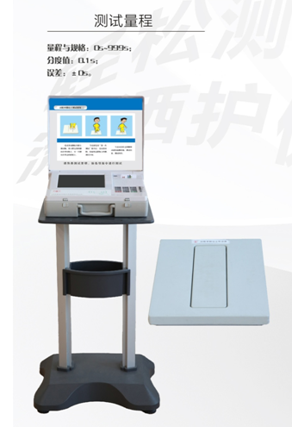 | 1 | 台
7 | 反应时测试仪 | 1、各测试器材通用主机要求： （1）整套仪器需全套为电子式，可通过有线/无线/IC卡等多种方式采集测试数据，并能够进行国民体质监测数据传输与质量控制，支持多套主机同时测试与上传；各测试器材支持手工、射频卡、条码扫描等多种测试号输入方式，显示受测人员基本信息。主机应采用国产自研闭环操作系统。产品符合《国民体质测定标准(2023 年修订)》的规定，测试数据能够通过中心工作站与国家国民体质监测中心数据采集与质量控制平台对接上传。 （2）主机应采用不小于8英寸高分辨率工业液晶屏，中文显示测试者姓名、编号和测试成绩。测试过程全程语音提示，音量可调节或关闭，测量结果可查询。 （3）开机自动检测标定，自动定位经纬度坐标。具备实时时钟功能。可自动记录测试者的测试时间。主机向国家国民体质监测中心质量管理系统开放接口，保证国家国民体质监测中心的实时监控。 （4）主机具备大容量存储芯片记录测试数据，存储可达不少于30000人信息及数据；具备IC卡备份和主机芯片备份数据功能；具备查询本项所有测试者的成绩功能；测试卡具备查询成绩功能；具备一键恢复功能，避免信息及数据丢失；主机具备可识别受试者放弃测试功能。 （5）主机具备随时取消测试功能，多次测试项目可以根据测试情况随时结束；需配备专用安全电源适配器；每台主机配备便携工作桌或自带支架，可拆卸，方便固定主机工作；桌面高度不得低于700mm；主机具有盖子等防尘抗压设计，且具有便携设计，方便在任意地点分散测试，提高测试效率。 2、测试器材的要求: 量程与规格：0s~20s；分度值：0.01s；误差：±0.01s。 *（1）测试使用的6个按键应在同一水平面上，其中启动按键为圆心，其他5个信号按键等距排列，启动按键与信号按键中心点直线距离为300mm±2mm，相邻两个信号按键中心点直线距离137 mm±2 mm。测试过程中应有声、光等信号提示，信号指示灯亮时同时发光、发声。 （2）测试时，按键信号出现的时间和顺序随机出现。性能稳定坚固。 （3）能够实现5次测试后，显示反应时测试值。 *（4）配备通用主机。 | 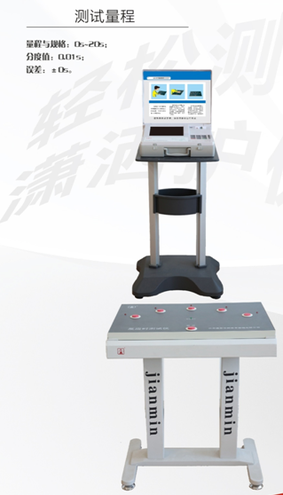 | 1 | 台
8 | 原地高抬腿测试仪 | 1、各测试器材通用主机要求： （1）整套仪器需全套为电子式，可通过有线/无线/IC卡等多种方式采集测试数据，并能够进行国民体质监测数据传输与质量控制，支持多套主机同时测试与上传；各测试器材支持手工、射频卡、条码扫描等多种测试号输入方式，显示受测人员基本信息。主机应采用国产自研闭环操作系统。产品符合《国民体质测定标准(2023 年修订)》的规定，测试数据能够通过中心工作站与国家国民体质监测中心数据采集与质量控制平台对接上传。 （2）主机应采用不小于8英寸高分辨率工业液晶屏，中文显示测试者姓名、编号和测试成绩。测试过程全程语音提示，音量可调节或关闭，测量结果可查询。 （3）开机自动检测标定，自动定位经纬度坐标。具备实时时钟功能。可自动记录测试者的测试时间。主机向国家国民体质监测中心质量管理系统开放接口，保证国家国民体质监测中心的实时监控。 （4）主机具备大容量存储芯片记录测试数据，存储可达不少于30000人信息及数据；具备IC卡备份和主机芯片备份数据功能；具备查询本项所有测试者的成绩功能；测试卡具备查询成绩功能；具备一键恢复功能，避免信息及数据丢失；主机具备可识别受试者放弃测试功能。 （5）主机具备随时取消测试功能，多次测试项目可以根据测试情况随时结束；需配备专用安全电源适配器；每台主机配备便携工作桌或自带支架，可拆卸，方便固定主机工作；桌面高度不得低于700mm；主机具有盖子等防尘抗压设计，且具有便携设计，方便在任意地点分散测试，提高测试效率。 2、测试器材的要求: 量程与规格：0次~999次；分度值：1次； 误差：±1次。 *（1）受试者屈膝高抬大腿至大腿与地面平行开始计数。 （2）数据通过无线传输至主机。 （3）自动提示测试时间，测试时间为2分钟，自动计时；自动记录测试数据，外设与主机同步显示。 *（4）配备通用主机。 | 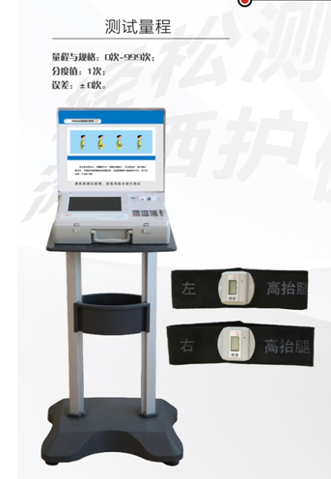 | 1 | 台
9 | 坐站测试仪 | 1、各测试器材通用主机要求： （1）整套仪器需全套为电子式，可通过有线/无线/IC卡等多种方式采集测试数据，并能够进行国民体质监测数据传输与质量控制，支持多套主机同时测试与上传；各测试器材支持手工、射频卡、条码扫描等多种测试号输入方式，显示受测人员基本信息。主机应采用国产自研闭环操作系统。产品符合《国民体质测定标准(2023 年修订)》的规定，测试数据能够通过中心工作站与国家国民体质监测中心数据采集与质量控制平台对接上传。 （2）主机应采用不小于8英寸高分辨率工业液晶屏，中文显示测试者姓名、编号和测试成绩。测试过程全程语音提示，音量可调节或关闭，测量结果可查询。 （3）开机自动检测标定，自动定位经纬度坐标。具备实时时钟功能。可自动记录测试者的测试时间。主机向国家国民体质监测中心质量管理系统开放接口，保证国家国民体质监测中心的实时监控。 （4）主机具备大容量存储芯片记录测试数据，存储可达不少于30000人信息及数据；具备IC卡备份和主机芯片备份数据功能；具备查询本项所有测试者的成绩功能；测试卡具备查询成绩功能；具备一键恢复功能，避免信息及数据丢失；主机具备可识别受试者放弃测试功能。 （5）主机具备随时取消测试功能，多次测试项目可以根据测试情况随时结束；需配备专用安全电源适配器；每台主机配备便携工作桌或自带支架，可拆卸，方便固定主机工作；桌面高度不得低于700mm；主机具有盖子等防尘抗压设计，且具有便携设计，方便在任意地点分散测试，提高测试效率。 2、测试器材的要求: 量程与规格：0次~999次；分度值：1次； 误差：±1次。 *（1）受试者从坐位站起呈直立，再坐下时开始计数，可自动记录测试数据。 （2）自动计时，测试时间为30秒，数据通过无线传输至主机，外设与主机同步显示。 （3）座椅的椅面高度为430mm±5mm。 *（4）配备通用主机。 | 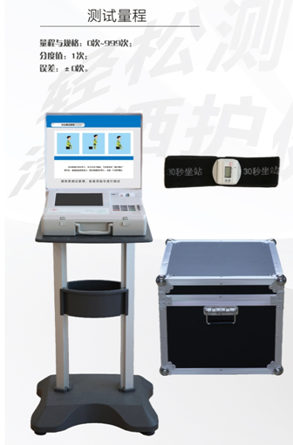 | 1 | 台
10 | 体脂率测试仪 | 测试器材的要求: 输出数据：体重、去脂体重、体脂肪量、身体肌肉量、身体总水分、节段分析、腹部脂肪、腰臀比等。体重测试精度：±0.1kg；量程为10～200kg； 预置皮重：最小增量单位0.1㎏ *（1） 测量方法：BIA生物电阻抗分析法，频率不少于6个频率，最高频率不能低于1000KZ，多节段测量，提高测试精度。 *（2）仪器不少于8点接触电极，主机采用不小于8英寸触摸液晶屏；主机具有GPS定位功能，测试的位置信息和测试数据同时保存和上传。 *（3）设备具有用户身份识别，支持自主输入、非接触式射频卡输入等识别方式；设备为便携式，无需拆卸就可折叠；配备便携包装箱，保护仪器设备，自带滚轮，方便运输； *（4）设备具有产品质量监督检验机构、电子检验所、电磁兼容（EMC）检测实验室或相关机构出具的电磁兼容的检验报告。 *（5） 适用年龄范围3-99岁。 （6）测评指标：体重、去脂体重、体脂肪量、身体肌肉量、身体总水分、节段分析、腹部脂肪、腰臀比等；体脂测试时间不超过60秒；体重测试精度：±0.1kg；量程为10～200kg；预置皮重：最小增量单位≤0.1㎏。 （7）主机实时显示测量结果，具有历史数据查询功能；能够通过有线/无线等方式实现数据传输；具有语音播放及提示功能。器材支持手工、射频卡等多种测试号输入方式，显示受测人员基本信息。符合《国民体质测定标准(2023 年修订)》的规定，测试数据能够通过中心工作站与国家国民体质监测中心数据采集与质量控制平台对接上传。 （8）测量电流小于100微安；主机保存数据可达10000条以上。 | 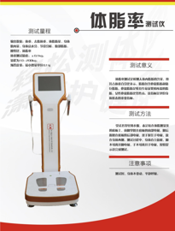 | 1 | 台
11 | 便携式中心工作站 | 1、支持读写卡功能、串口、手工录入、EXECL 导入等多样化的数据采集方式。具备分屏显示功能。 2、具备1-18,20-27测试项目的数据采集、分析、统计功能。可以批量导入用户信息。 3、具备射频卡读卡器、IC卡读卡器、采集器。 ★4、具备身份证阅读器，支持居民身份证接触式识别受试者及手工录入注册模式。 5、具有测试状态显示功能、注册功能、身份卡信息智能写入、直接打印个人报告或团队分析报告、按性别、年龄、各项测试的关键指标评估结果进行统计等。 ★6、具备扫描条形码功能。 ★7、可以和国家体育总局国民体质监测中心研制的《国民体质测定标准（2023年修订）》无缝对接，支持实时上传和批量上传国家体育总局国民体质监测平台和省国民体质监测平台功能。 8、配备GPS定位坐标一台。配备台式电脑或一体机电脑一台，屏幕分辨率为1080p、处理器：i3 7300以上、运行内存：8G及以上、硬盘空间：固态200GB及以上、操作系统：Windows 7,Windows10、主机USB接口在6个及以上并支持2.0USB通信。 ★9、配备不少于100张射频卡。 ★10、配备便携保证箱，保护仪器设备，自带滚轮，方便运输。 ★11、软件主要功能如下： a、具有显示注册人数、测试人数、合格人数和不合格人数统计功能。 b、 具有会员管理功能：（1）查询，（2）读取身份证，（3）新增，（4）导入，（5）导出，（6）复测发卡，（7）补录发卡，（8）读卡，（9）选择二维码打印张数，（10）修改，（11）删除，（12）发卡，（13）二维码。 c、 具有查询功能，测试报告保留单项评分、单项评价、重点关注、健身指导、营养建议、运动能力评估、运动风险评估、体适能单项评价报告（包含27项中的体脂率、功率车、血压）；报告打印。 d、 具有单指标统计功能。 e、 具有单项指标合格率统计功能。 f、 具有测试人数统计功能。 g、 具有综合评级统计功能。 h、 具有数据上传功能功能。 i、 具有数据导出功能功能。 J、具有数据备份功能。 K、具有数据恢复功能。 | 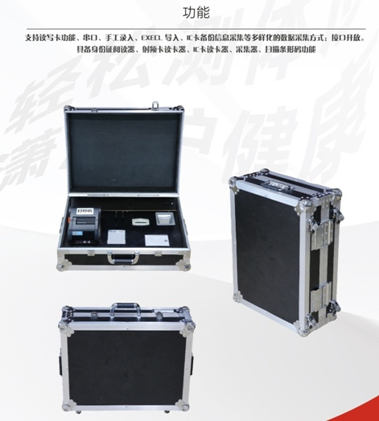 | 1 | 套

 | 合计 |  | 元

注：
1、以人民币报价，价格为交钥匙价，包括但不限于货物成本、利润、运输费（含保险费）、装卸费、安装调试费、检测验收费、售后服务费以及与本项目有关的所有税、费；采购人无须另向中标供应商支付其他任何费用。

供应商：（公章）

日期：

联系方式：

02包
采购清单-02包-训练器
序号 | 名称 | 技术参数要求 | 参考图片 | 数量 | 单位 | 单价 | 合价
1 | 推胸训练器 | 参考尺寸： LWH-980*770*1185mm 净重约：52kg 毛重约：54kg 功能特点：产品外观设新颖,采用50*100mm优质平椭圆管钢材,主体管材厚度3mm,产品采用成型坐垫,阻力使用YZB-600L-L型号油压缸（10档）运动轨迹符合人体运动学原理. 训练部位:胸肌为主的胸部肌群. | 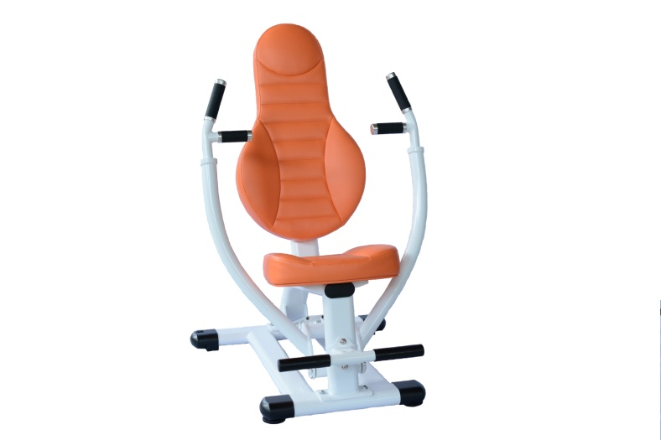 | 1 | 台
2 | 股内外训练器 | 参考尺寸： LWH-1340*740*1185mm 净重约：66kg 毛重约：68kg 功能特点：产品外观设新颖,采用50*100mm优质平椭圆管钢材,主体管材厚度3mm,产品采用成型坐垫,阻力使用YZB-600L-L型号油压缸（10档）运动轨迹符合人体运动学原理. 训练部位:股外侧肌为主的大腿内收肌群. | 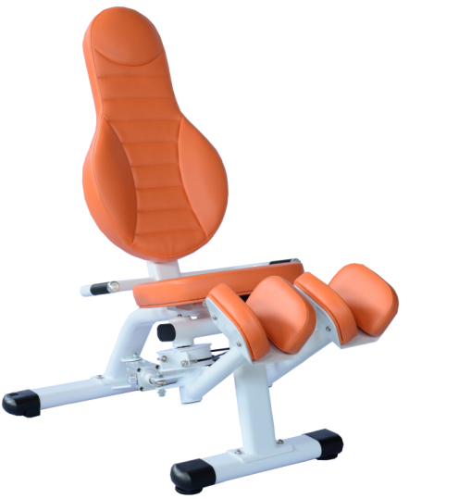 | 1 | 台
3 | 站姿小腿训练器 | 参考尺寸： LWH-1185*740*1200mm 净重约：60kg 毛重约：62kg 功能特点：产品外观设新颖,采用50*100mm优质平椭圆管钢材,主体管材厚度3mm,产品采用成型坐垫,阻力使用YZB-600L-L型号油压缸（10档）运动轨迹符合人体运动学原理. 训练部位:腓肠肌为主的腿部肌群. | 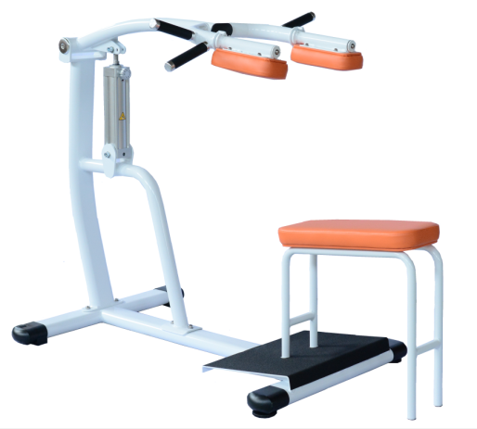 | 1 | 台
4 | 屈腿踢腿训练器 | 参考尺寸： LWH-995*740*1230mm 净重约：48kg 毛重约：50kg 功能特点：产品外观设新颖,采用50*100mm优质平椭圆管钢材,主体管材厚度3mm,产品采用成型坐垫,阻力使用YZB-600L-L型号油压缸（10档）运动轨迹符合人体运动学原理. 训练部位:脚骨长肌为主的腿部肌群. | 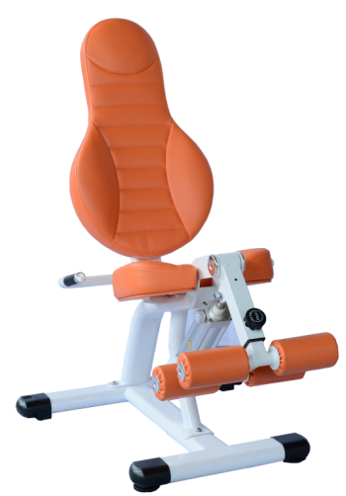 | 1 | 台
5 | 二头肌训练器 | 参考尺寸： LWH-925*740*920mm 净重约：52kg 毛重约：54kg 功能特点：产品外观设新颖,采用50*100mm优质平椭圆管钢材,主体管材厚度3mm,产品采用成型坐垫,阻力使用YZB-600L-L型号油压缸（10档）运动轨迹符合人体运动学原理. 训练部位:肱二头肌为主的臂部肌群. | 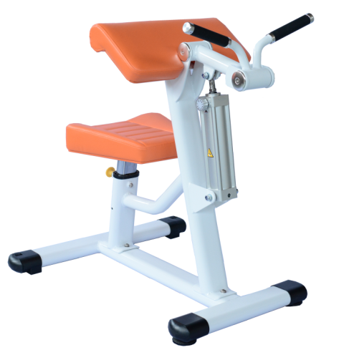 | 1 | 台
6 | 腹肌/背肌训练器 | 参考尺寸： LWH-970*805*1030mm 净重约：48kg 毛重约：50kg 功能特点：产品外观设新颖,采用50*100mm优质平椭圆管钢材,主体管材厚度3mm,产品采用成型坐垫,阻力使用YZB-600L-L型号油压缸（10档）运动轨迹符合人体运动学原理. 训练部位:斜方肌、腹肌为主的腹背部肌群. | 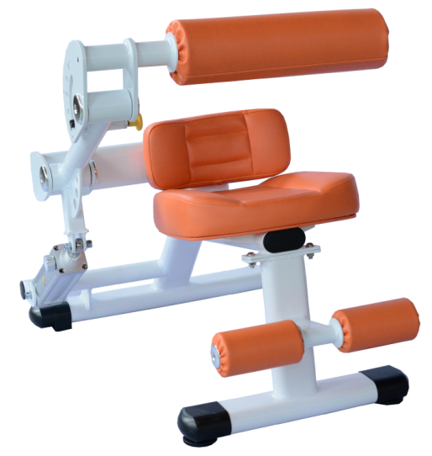 | 1 | 台
7 | 蹬腿训练器 | 参考尺寸： LWH-980*770*1185mm 净重约：70kg 毛重约：72kg 功能特点：产品外观设新颖,采用50*100mm优质平椭圆管钢材,主体管材厚度3mm,产品采用成型坐垫,阻力使用YZB-600L-L型号油压缸（10档）运动轨迹符合人体运动学原理. 训练部位:股二头肌为主的腿部肌群. | 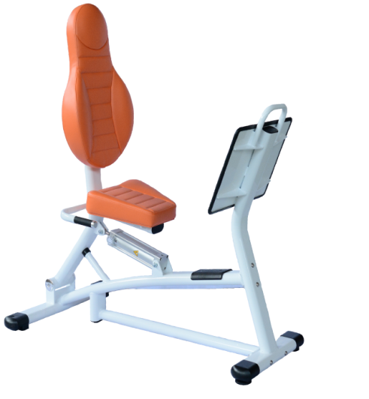 | 1 | 台
8 | 上斜推肩训练器 | 参考尺寸： LWH-1135*770*1185mm 净重约：53kg 毛重约：55kg 功能特点：产品外观设新颖,采用50*100mm优质平椭圆管钢材,主体管材厚度3mm,产品采用成型坐垫,阻力使用YZB-600L-L型号油压缸（10档）运动轨迹符合人体运动学原理. 训练部位:前锯肌为主的胸部、肩部肌群. | 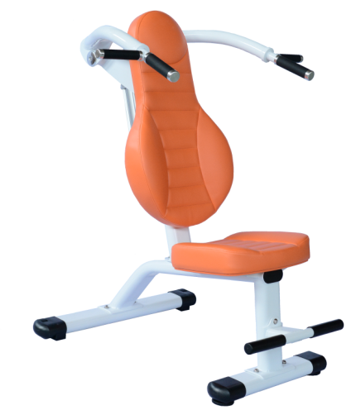 | 1 | 台
9 | 扭腰训练器 | 参考尺寸： LWH-1045*740*960mm 净重约：51kg 毛重约：53kg 功能特点：产品外观设新颖,采用50*100mm优质平椭圆管钢材,主体管材厚度3mm,产品采用成型坐垫,阻力使用YZB-600L-L型号油压缸（10档）运动轨迹符合人体运动学原理. 训练部位:腹肌、腹外肌为主的腰部肌群. | 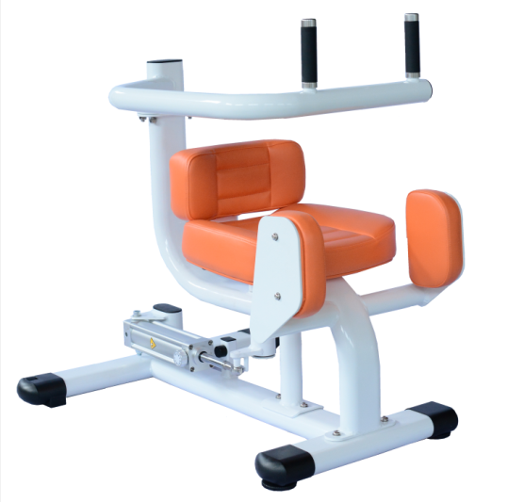 | 1 | 台
10 | 蝴蝶夹胸训练器 | 参考尺寸： LWH-980*1080*1260mm 净重约：64kg 毛重约：66kg 功能特点：产品外观设新颖,采用50*100mm优质平椭圆管钢材,主体管材厚度3mm,产品采用成型坐垫,阻力使用YZB-600L-L型号油压缸（10档）运动轨迹符合人体运动学原理. 训练部位:胸大肌为主的胸部肌群. | 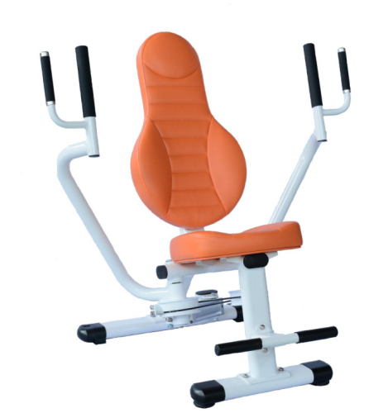 | 1 | 台
 | 合计 |  | 元

注：
1、以人民币报价，价格为交钥匙价，包括但不限于货物成本、利润、运输费（含保险费）、装卸费、安装调试费、检测验收费、售后服务费以及与本项目有关的所有税、费；采购人无须另向中标供应商支付其他任何费用。

供应商：（公章）

日期：

联系方式：

03包
采购清单-03包-康复实训设备
序号 | 设备名称 | 参考照片 | 技术参数 | 数量 | 单位 | 单价 | 合价
1 | 电动直立床可调踏板 |  | 1）参考尺寸：190×80×106cm；床面高度52cm，床面宽度61cm； 2）床面角度转动范围0°～90°，额定负载135kg，平均角速度1.25°/S，输入功率120VA。 | 1 | 台
2 | 平行杠 | 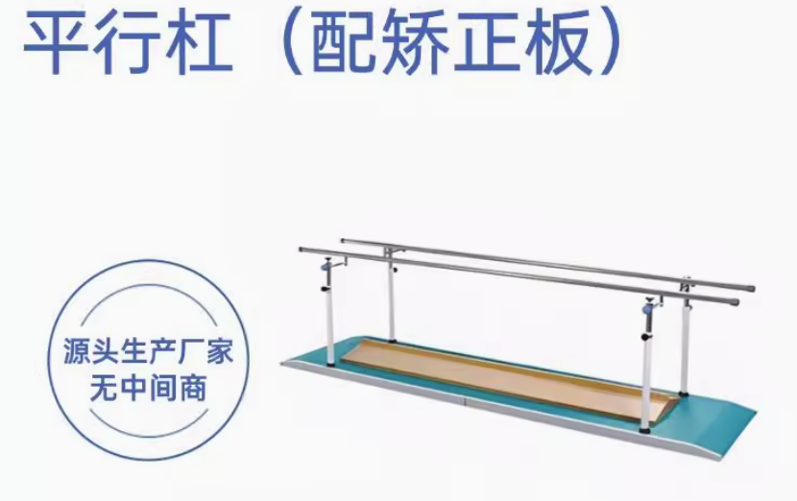 | 1）扶手杆宽度可调，适用于不同体型人群进行训练，扶手杆高度：最低780mm，最高1200mm，分多档可调，每档调节尺寸为30mm。 2）外形参考尺寸（长×宽×高）：3350mm×855mm×780mm。 3）底座两端设计有斜坡，方便受训者上下。 4）两扶手杆中心调节范围：310mm～650mm。 5）扶手杆直径：φ38mm。 6）脚踏板安全工作载荷：100kg。 7）矫正板踩踏面相对于水平面的夹角：15° | 1 | 台
3 | 康复训练用阶梯 |  | 1）参考规格：332×80×134～166cm； 2）相邻台阶距离10cm，11cm，12cm； 3）扶手杠调节范围0～31cm； 4）扶手杠侧向额定载荷70kg； 5）阶梯额定载荷135kg。 | 1 | 台
4 | 医用上下肢主被动训练仪 |  | 1）阻力调整：多档可调； 2)参考尺寸：125×63×94.5cm; 3)承重范围：90Kg； 4）立柱调节：角度可调，高度可调。 | 1 | 台
5 | 床上脚踏机 |  | 1)自主选择训练：主/被动双模式切换； 2）主动模式阻力康复：手脚主动锻炼多档阻力调节； 3）被动模式电动锻炼：机器带动手脚训练多档速度可调节； 3）正转反转随意切换，不同方位全面锻炼，智能防痉挛； 4）可定时手脚训练，前后上下多档位调节； 5）可移动固定滑轮，搭配手脚训练全套装备。 | 1 | 台
6 | 红外线治疗仪 |  | 1）适用类型：腰颈肩膝康复； 2）理疗方式：生物频谱波； 3）智能触控：一键启动，操作简单； 4）五级能量可调，智能时间记忆。 | 1 | 台
7 | 磁振热治疗仪 |  | 1）采用磁场、振动、温热三种物理因子相结合的治疗仪器； 2）三种不同的温热治疗垫（标准温热治疗垫、颈肩温热治疗垫、膝肩温热治疗垫）； 3）磁感应强度在10mT-50mT（100Gs-500Gs）的范围内可调； 4）单一和多频两种振动模式可选，组合多种振动频率，适应多种多样的临床需求； 5）温度控制精确，温度可调：40℃-58℃； 6）特有的无热模式（针对夏季高温和急性炎症特殊治疗）； 7）安全装置：输入过流保护、输出过流保护、双重过温度保护。 | 1 | 台
8 | 超声波治疗仪 |  | 产品主要由主机、超声治疗头、医用超声耦合贴片和电源线组成。主要适用于缓解疼痛、肌肉痉挛，刺激、调节和促进细胞生长代谢。 1）单个治疗头支持两种超声工作频率：1MHz和3MHz 2)内置临床工作处方，具有人体解剖图示 3）配备2个超声治疗头，且其中之一为吸附式 | 1 | 台
9 | 空气波压力治疗仪 |  | 1）循环模式：单模式循环； 2）粘扣：强力粘和贴身舒适； 3）手提：便携拿取精致外观； 4）三通：Y字分流充气； 5）气道：医用材料依次成型。 | 1 | 台
10 | 全身垂直律动机 |  | 1）多种振动模式调节； 2）独立三电机驱动； 3）多档强度轻松进阶； 4）App智能互联数据记录。 | 1 | 台
11 | OT综合训练工作台 |  | 1）操作台面参考长度:120cm、 宽度:65cm、 高度:96cm；左/右操作台面参考长度:49cm、宽度:40cm 后操作台面参考长度:102cm、宽度:40cm；展开参考总长度:190cm； 2）含木插板(小中大3个)、分指板(小中大3个)、上螺丝、上螺母、立式套圈、手指阶梯、堆杯、手平衡协调训练器、铁棍插板、上肢协调练习器、磁性纽、几何图形插板、认知图形插板、模拟作业工具18件配件。 | 1 | 台
12 | YS1001P吞咽障碍治疗仪 |  | 1）评估模式：治疗前或治疗中可随时检测评估值； 2）治疗模式：多种治疗模式可选包括成人连续脉冲模式和儿童交替脉冲模式 。 | 1 | 台
13 | 手摇护理床（含气垫） |  | 1）透气床垫，防侧滑/防下滑； 2）床架采用冷轧钢材，稳定承重340斤； 3）0-70°起背，-55°-20°抬腿，0-50°翻身； 4）安全减震万向轮，动力轴承摇把。 | 5 | 台
14 | 电动护理床升降 |  | 1）整床参考长度：2170cm，宽度：1050/1200mm，升降高度：260-805cm，整重：124kg/161kg； 2）参考承重：180kg；电机数量：多台；配无线遥控器。 | 1 | 台
15 | 水垫 |  | 1）智能恒温设计，超静音，0-80°起背，承重200公斤； 2）水床材质：高分子环保PVC； 3）床笠材质：3D网面 | 1 | 件
16 | 轮椅机械 |  | 碳钢材质，牛津布面料，前轮7英寸，后轮24英寸，轮椅承重200斤，折叠参考尺寸：92*29*85cm。 | 1 | 台
17 | 轮椅电动 |  | 1）标配24V12A铅酸电池； 2）续航15~20公里； 3）轮子尺寸前轮10寸后轮16寸。 | 1 | 台
18 | 折叠电动爬楼机 | 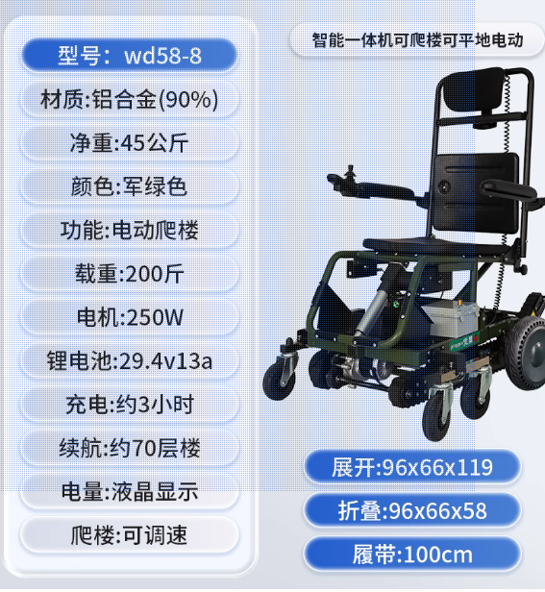 | 材质：铝合金（90%） 净重：45公斤 载重：200斤 充电：约3小时 续航：约70层楼 展开：96x66x119 电量：液晶显示 折叠：96x66x58 爬楼：可调速 履带：100cm | 1 | 台
19 | 外骨骼 |  | 1）基于人体脊椎及骶骨而设计，跟随弯腰幅度自然调整力矩； 2）内置差动机构，判定外骨骼设备工作状态。 | 1 | 套
20 | 跌倒气囊 |  | 1）搭载前沿微型运动芯片，每秒200次精准采集人体运动数据，稳定持久运行； 2）每秒百万次运算，自研独有先进Al人体姿态分析算法，准确预警跌倒危机。 | 1 | 套
21 | 防摔裤 | 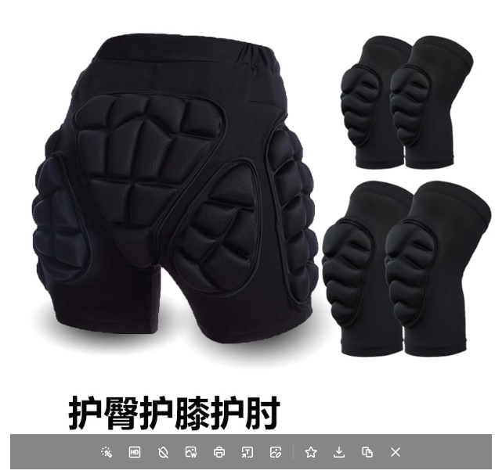 | 1）产品材质：83%棉纶 17%氨纶 高分子抗压垫材； 2）将冲击力转换成型热能，可瞬间吸收70-90%的冲击力； 3）贴身防护，大程度下降髋骨股骨、尾椎骨等骨折的发生； 4）全包围生理人体学设计，莱卡面料底部开档舒适透气。 | 2 | 套
合计 |  |  | 元

注：
1、以人民币报价，价格为交钥匙价，包括但不限于货物成本、利润、运输费（含保险费）、装卸费、安装调试费、检测验收费、售后服务费以及与本项目有关的所有税、费；采购人无须另向中标供应商支付其他任何费用。

供应商：（公章）

日期：

联系方式：

04包
采购清单-04包-宣教及模拟教具
序号 | 类别 | 产品名称 | 参考图片 | 技术参数 | 数量 | 单位 | 单价 | 合价
1 | 宣传/模拟体验 | 老年状态模拟体验服套装 | 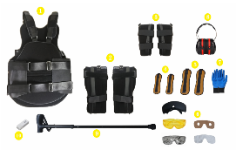 | 模拟长者及高龄老人的身体状态，了解高龄老人的身体机能的变化及心理感受。 1、由特制约束马甲一件、特殊设计马甲可调节大小；适合身高160-175CM；各种体型人士体验穿着；适应性好。背部印有「高龄模拟体验中」字样。带有负重口袋，可选配负重。负重5kg以内可调节。(标配内不配负重） 马甲专为老年状态体验设计，马甲肩部有可调节长度的肩带，肩带上方有安全锁扣通过与膝部的拉力带连接，使体验者保持弯腰前倾的姿势以体验高龄老人常见的驼背体态。马甲背部二侧有拉力带与肘部约束带连接，可通过调节此拉力带以体验高龄老人手臂抬升受限状态。马甲的宽窄可通过二侧粘带及腰部绑带调节。 材质：棉布，涤纶、颜色，黑色 2、膝部约束装具2件（左右通用）、 膝部约束带是通过绑带固定，部分约束膝部的活动范围，以模拟高龄老人下肢的屈曲状态。约束带前方有可折弯的金属铝条，可根据体验要求自行弯曲调节以模拟膝部屈曲状态。尺寸约：长约30cm，宽约18-21cm 3、肘部约束装具2件（左右通用） 通过约束带限制手肘部的屈伸度，以模拟高龄老人上肢的屈曲状态。有拉力带与背部相连，可体验手臂抬升受限状态。尺寸约：长约41cm，宽约18-25cm 4、手部负重带 手部负重带是通过增加手部负重以体验高龄者上肢肌力下降，活动不便的状态。负重手腕印有 高龄模拟体验 重量/数量：0.5KG×2个 材质：复合弹性面料，莱卡包边，耐撕拉魔术贴；内装微型钢珠。 5、脚部负重带、 足部负重带是通过增加足部负重以体验高龄者下肢肌力下降，活动不便的状态。负重脚腕印有 高龄模拟体验 重量/数量：1KG×2个 材质：复合弹性面料，莱卡包边，耐撕拉魔术贴；内装微型钢珠。 6、触觉体验手套、 通过配戴特制手套，体验长者触觉变化及手部屈伸受限产生的不便。 7、视觉体验眼镜（3组） 三组不同的眼镜及配件组合，可用来体验视力低下、视野狭窄、眼底病变、盲人等状况。 8、听觉体验耳罩、 配戴隔音耳罩，体验听力障碍以了解长者听力的变化。 9、拐杖 此手杖为4折可折叠手杖，使用时打开后可自动组装，5档调节长度（83CM~93CM)，应当根据身高调整到适用的长度。 10、使用视频文件及说明书 11、模拟体验服及配件都装在20寸拉杆箱内，携带及使用都很方便，也便于携带此设备及其它体验设备完成上门宣传体验。 随着年龄的增加，老年人会出现生理方面的显著变化，如视力下降、听力退化、行动变缓等，生理的变化也会进一步对长者的心理及社交生活产生影响。我们用这套老年状态模拟体验套装来模拟长者尤其是高龄老人的身体状态，以便体验者更多的了解高龄老人的身体机能的变化及心理感受。 ※着装方法、顺序及着装体验时的解说等可参考所提供的说明U盘中的视频。 | 1 | 套
2 |  | 老年偏瘫模拟体验服套装 | 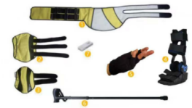 | 偏瘫又叫半身不遂，我们用这套偏瘫模拟套装来体验这些患者的真实生理状况和心理感受。 每套套装配置如下: 1、偏瘫模拟服腰带： 穿着偏瘫模拟服腰带后，将上半身向右侧倾斜，右侧肩部下垂，配合肘部约束带内侧的粘带与腰带侧对应的位置粘贴固定，模拟偏瘫患者特有的身体屈曲状态。 偏瘫模拟服腰带总长约124CM,腰围可调节范围为68CM-106CM。棉布，涤纶、其它 2、偏瘫模拟膝部约束带： 膝部约束带是通过绑带固定，部分约束膝部的活动范围。长约47.3cm、宽约27.5cm 3、偏瘫模拟肘部约束带：长62约cm、宽约38.5cm 通过约束带及内部的金属条限制手肘部的屈伸度，并通过粘带与腰部固定，以模拟偏瘫患者上体及上肢的约束状态。 4、偏瘫模拟踝部约束装具：高约41㎝，脚底长约28.7㎝，四条黏扣带，用来固定小腿及脚掌。 足部约束装具通过固定及约束脚腕的活动范围，配合膝部约束，模拟偏瘫患者特有的下肢屈曲及不便状态。 ※足部约束装具可通过调整固定螺丝的位置来改变足部约束角度，以模拟不同的下肢屈曲程度（手工任意调整角度，无需工具） 5、偏瘫模拟手部约束装置： 偏瘫模拟手部约束装置2件。 6、可调节折叠手杖： 此手杖为4折可折叠手杖，使用时打开后可自动组装，5档调节长度（83CM~93CM)，应当根据身高调整到适用的长度。 7、说明U盘及资料： 套装中提供说明书及U盘，U盘内有说明书电子版及着装使用视频说明供参考。 8、20寸拉杆箱： 模拟体验服及配件都装在20寸拉杆箱内，携带及使用都很方便，也便于携带此设备及其它体验设备完成上门宣传体验。 ※着装方法、顺序及着装体验时的解说等可参考所提供的说明U盘中的视频 | 1 | 套
3 | 彩虹音乐疗愈 | 彩虹音乐角（需定制） | 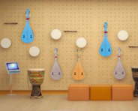 | 彩虹音乐赋能角，以特色彩虹摇杆琴配和其它适老适用的弦乐及节奏打击乐器；配套彩虹音乐歌本、赋能手册及培训，以简单有趣的方式引导长者参与到音乐疗愈活动中，享其幸福、添其能力、乐其生活。定制音乐角包含：采用墙面洞洞板上墙（标准尺寸为120*120厘米2块）可根据现场情况略做调整），配套有特制摇杆彩虹琴一套6把、节奏乐器：卡巴萨一套（大中小三件）、八音按钟一套、八音管含底座一套、沙锤1对，彩色铃鼓1件、多功能铃鼓1件、疗愈乐器：（果实铃2套、雨棍2件、溪水鼓一件）亚克力标识牌一块。彩虹音乐歌本2、赋能手册1本、调音及活动指导视频。套装包含一人两天线下培训服务。 1、产品说明： 彩虹音乐赋能坊，适用于长者、儿童、单位团建活动、特殊教育领域等。 其产品包括彩虹琴、彩虹音乐乐器展示空间、乐理知识技能培训、陪伴及团体音乐赋能活动几个组成部分。以简单有趣的方式引导爱好音乐的长者组建小团队一起参与到音乐疗愈活动中，享其幸福、添其能力、乐其生活。 2、硬件参数： 组成如下： 1）墙面音乐展示单元：不小于120cm*120cm*2cm两块实木多层板为主材的实木洞洞板及配件组成墙面音乐展示及收纳单元，应按照现场实际情况定制。 2）彩虹摇杆琴 尺寸约：750*235*55mm；全套配备6把3种颜色。 融合了中国传统文化元素的彩虹琴，外形来源于中国的柳琴（又称土琵琶），有黄、蓝、原木三个颜色。彩虹琴的琴体及琴弦均为定制，琴颈处有特制摇杆，可以通过简单的方式获得日常伴奏最常用的三个和弦。 每琴4根弦，琴弦分布较密，用配套的大拨片直接拨弦而不用认弦。 彩虹琴既可以单人演奏，也可以通过活动老师的动作指挥，让一个从来不会演奏乐器的人在几分钟里学会乐器伴奏，体验音乐活动的乐趣。 3) 八音按钟一套: 高87约mm直径80约mm;打击乐器，用手按下铃碰撞铃身而发声，一般包含8种音阶成套配置。 4）卡巴萨1套：直径约11mm、8.5mm、6.3mm,长度约13cm,大中小各一件. 5）八音筒含底座一套：八音筒长度约30-62cm 直径约4.5cm；底座材质实木多层板定制，长约53.2cm宽约10cm高约12cm。 6)配套彩虹音乐歌本、内有音乐疗愈相关内容介绍、彩虹琴介绍及不少于20首歌曲的伴奏谱及乐曲谱。 7)赋能手册一本，包含乐理知识及音乐疗愈活动组织内容、活动方案。 8）培训：乐理知识技能培训 | 1 | 套
4 |  | 音乐训练活动套装（20人份） | 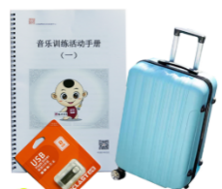 | 音乐训练活动套装由10种节奏乐器，8节音乐实践活动课程教案，配套的活动手册及4节课音乐及律动活动视频组成；可供机构组织团体音乐活动及音乐训练课程。 10种节奏乐器，配套教案；20寸拉杆箱。 音乐训练活动套装由10种节奏乐器（乐器清单见下方），定制课程U盘组成(由8节音乐实践活动课程教案，配套的活动手册及4节课音乐及律动活动视频组成）；可供机构组织团体音乐活动及音乐训练课程。 乐器清单如下： 1、铃鼓：铃鼓又称“手鼓”，无论在民间舞蹈或乐队伴奏中，铃鼓都是一种色彩性很强的节奏打击乐器，可用作伴奏、伴舞和伴歌，节奏自由，任凭演奏者即兴发挥。鼓面高密度聚酯纤维，边缘实木，直径约20cm，高约4.3cm。2个 2、节奏棒：打击乐器，相互间敲击能够发出声音。长约20cm，宽约2cm，木质。10对，一对两个。 3、皮摇铃：打击乐器，表达欢快的节奏；常常在华彩性的乐段中加入演奏，以增强气氛。手柄长约10.5cm，宽约10cm。手柄木质。10个 4、碰铃长约13.5cm，直径约4.5cm，古代称星、铃钹。满、蒙古、藏、纳西、汉等族互击体鸣乐器。手柄木质，10对。 5、卡巴萨大中小各一个：打击乐器，音色清脆特殊；大直径约11.5cm，长约17.5cm；中直径约8.2cm，长约17.5cm；小直径约6.5cm，长约17.5cm。 6、双响筒：竹制或木制的圆筒形打击乐器。长约18.5cm，宽约4cm，木质，木棍长约16cm，5个 7、响板：碰奏体鸣乐器。流传西班牙民间的打击乐器。主要用于歌舞的伴奏，后亦用于欧洲艺术音乐中，以贝壳形的两块乌木碰击发音。最初是将两块乌木分别绑在拇指和中指上，后改于握掌心内碰奏，响板发出坚硬的哒哒声，活泼而清脆，富有特色。单只直径1.5cm，厚度约1.6cm，10对。1对两只。 8、沙锤：沙锤是摇奏体鸣乐器，亦称沙球。长约25cm，锤体直径约6.5cm，5个 9、中国鼓：数量1个，鼓面直径约21.5cm，高约15.5cm，鼓中约27.5。鼓棒长约24cm，直径约1.5cm，2个 10、蛙鸣器：打击乐器，可以敲击，也可以刮出蛙鸣声音。木质，长约20.5cm，直径约5.5cm，2个 | 1 | 套
5 |  | 团体认知功能训练套装 | 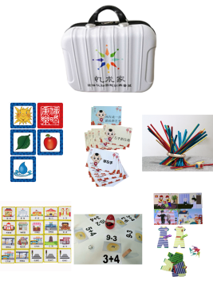 | 团体认知功能训练是利用游戏或者手工锻炼认知症患者的记忆力、视空间决定向、计算能力、判断能力、语言能力、视觉结构能力。一般而言，早期认知症患者在这几方面都有1至几种较为薄弱，因此不断刺激和锻炼，可以改善相应认知功能，起到预防或者延缓认知症的发展的积极效果。 内含20份认知状况评估量表，一本专业训练书籍；6套认知游戏（游戏见下方魔力环等6套）。有16寸手提箱包装。 1、功能训练游戏6套（火山探险、健康的阿毛、魔力环、找衣服、回家的路、左手右脚）含说明书。 2、长者活动专业指导书籍一本。 3、认知评估问卷20份，仅供老人认知评估参考。 4、团体认知功能训练套装使用说明1份，团体活动课程课件8节、健康操及评估使用、游戏训练视频（预装在U盘内）。 5、有16寸手提箱包装 游戏1：火山探险 （课程代码LG021） 此游戏目的主要是训练老人的算数能力，同时增强老人之间的交流。 游戏2：魔力环（课程代码LC011） 魔力环是康乐游戏中的一种，锻炼了玩家的手眼协调性以及手指灵活度，同时要求玩家掌握魔力环的平衡性，理解力的平衡作用。 游戏3：找衣服 此游戏目的主要是训练老人的观察力、反应能力以及对色彩的感知力，同时训练老人的语言表达能力，加深对社会生活常识的认知，同时增进老人之间的交流与合作。 游戏4：健康的阿毛（课程代码LB011） 该款游戏适合训练玩家的短时记忆力。 游戏5：回家的路（课程代码LI049） 通过游戏进行方位及空间定向训练，同时可以预防长者走失 游戏6：左手右脚（课程代码LI022） 通过完成口令指示动作锻炼活动参与者的大脑反应，能够锻炼他们视空间决定向。 | 1 | 套
 | 合计

注：
1、以人民币报价，价格为交钥匙价，包括但不限于货物成本、利润、运输费（含保险费）、装卸费、安装调试费、检测验收费、售后服务费以及与本项目有关的所有税、费；采购人无须另向中标供应商支付其他任何费用。

供应商：（公章）

日期：

联系方式：

